注意事項
戻る
【注意事項】

【このシートについて】
このシートでは、令和７年度（ 令和７年４月〜令和８年３月 ） の国民健康保険税を、おおよその金額で試算できます。
入力いただいた内容をもとに計算しますが、実際の保険税額とは異なる場合がありますので、目安としてご利用ください。

【入力していただく内容】
■ １ 計算期間
・ 仮計算したい保険税の年度を確認してください。（ 令和７年度 か 令和８年度 ） |  |  |  | 異動事由 |  | 取得日・喪失日
・ 起算日 ４月１日 （年度初日） または 「 国保資格を取得した日 」 |  |  | 加入 | 転入 |  | 転入した日
・ 終了日 ３月３１日 （年度末日） または 「 国保資格を喪失した日 」 |  |  |  | 社会保険離脱 |  | 退職した日の翌日、扶養をはずれた日
日付は西暦で 「 ／ 」 を含めて入力してください。 |  |  |  | 国保組合離脱 |  | 組合員の資格を喪失した日
 |  |  |  | 出生 |  | 生まれた日
（例） : 年度途中で加入・脱退のない方 |  |  | 脱退 | 転出 |  | 転出した日の翌日
起算日 ： 「 ２０２５／４／１ 」 |  |  |  | 社会保険加入 |  | 社会保険に加入した日の翌日
終了日 ： 「 ２０２６／３／３１ 」 |  |  |  | 国保組合離脱 |  | 国保組合に加入した日
※ 年度内の日付になるように入力してください。 |  |  |  | 後期高齢者医療加入 |  | ７５歳の誕生日の翌日
 |  |  |  | 死亡 |  | 死亡した日の翌日
■ ２ 資格情報 （ 入力が必要な方 ）
賦課期日 4月１日 （ 年度途中の新規世帯は加入日 ） 時点の世帯状況で、所得が低い世帯の軽減判定を行います。
軽減
判定
該当する項目を正確に選択してください
項 目 | 内 容 |  |  |  | 保険税 | 給与所得者等 （軽減判定） | 被保険者数 ※ （軽減判定)
被保険者 | 国民健康保険に加入 (予定 ） している世帯員 |  |  |  | 〇 | 〇 | 〇
普通世帯主 | 国民健康保険に加入 (予定 ） している世帯主 |  |  |  | 〇 | 〇 | 〇
普通世帯主 【擬主→国保】 | 年度途中で国民健康保険に加入 (予定 ） している世帯主 |  |  |  | 〇 | 〇 | 〇
☆擬制世帯主 | 国民健康保険に加入していない世帯主 |  |  |  |  | 〇
☆擬制世帯主 【旧国保】 | 国民健康保険から後期高齢者医療保険に加入した擬制世帯主 （ ７５歳以上、障害認定者 ） |  |  |  |  | 〇 | 〇
☆旧国保世帯員 | 国民健康保険から後期高齢者医療保険に加入した世帯員 （ ７５歳以上、障害認定者 ） |  |  |  |  | 〇 | 〇
世帯主が納税義務者となります。国保に加入していない場合でも 「 ☆擬制世帯主 」 を選択してください。
☆印は被保険者の資格がないため、保険税は発生しませんが、☆印の所得金額を含めて軽減判定します。

■ ３ 生年月日 （ 世帯主および加入者 ）
・ 生年月日は「和暦の元号番号＋年月日」を７桁で入力してください。
例 ： 昭和５1年３月４日生 → ３５1０３０４
（ 昭和 ＝ 「 ３ 」、 平成 ＝ 「 ４ 」、 令和 ＝ 「 ５ 」 で入力してください ）

■ ４ 収入金額 （ 支払金額 ） または 所得金額

参考
※ 収入金額または所得金額は、前年 （ 令和７年度保険税の場合は令和６年１月〜１２月 ） の金額を入力してください。
項 目 | 入力する金額 | 備 考
① 給与収入 | 収入金額 （ 支払金額 ） | 手取り額でありません 源泉徴収票でご確認ください
② 年金収入 | 収入金額 （ 支払金額 ） | 手取り額でありません 源泉徴収票でご確認ください 遺族・障害年金は非課税のため対象外です
③ その他の所得 | 所得金額 （ 収入− 必要経費 ） | 事業所得、不動産所得、譲渡所得、雑所得等 確定申告書 「 第一表 」、「 第三表 」でご確認ください

【 計算のしくみについて 】
・ １世帯につき世帯員６人まで計算できます。
・ 所得が低い世帯の軽減判定 （ ７割・５割・２割 ） は、被保険者、普通世帯主、擬制世帯主、旧国保世帯員の所得の合計で計算します。
・ 給与収入と年金収入の所得金額は、所得税の算出方法に基づいて計算しています。
・ 国保税は 「 月割り 」 で計算します。月末時点で国保の資格がある場合、その月の税額がかかります。
・ 計算期間内の４０歳、６５歳到達による介護保険資格得喪や７５歳到達時の国保資格喪失等は、「 生年月日 」 から計算します。
・ 賦課限度額 （ 税額の上限 ） を判定します。
・ 入力漏れや入力誤りがある場合は、「 計算対象外 」 として印刷帳票に表示されます。

【 正しく計算できない場合があります 】
・ 所得の未申告者がいる （ 所得が低い世帯の軽減を受けることができません ）
・ 年度の途中で所得が変わった方がいる
・ 年度の途中で世帯主が変わった方がいる
・ 年度の途中で加入・脱退をした方がいる
・ 後期高齢者医療制度へ移った方 ( 特定同一世帯所属者 ) がいる
・ 給与収入850万円以上の方がいる
・ 専従者給与や専従者控除がある
・ 繰越控除や特別控除がある
・ 旧被扶養者の軽減や旧国保世帯の軽減を受けている世帯

【 入力チェック項目 】
次のような入力誤りがあると正しく計算できません。入力後は必ず確認してください。
・ 日付の入力誤りがないか （ 年度対象外の日付や実際と異なる資格喪失日を入力している ）
・ 資格の入力誤りがないか ( 「 普通世帯主 」 を 「 擬制世帯主 」 として入力している )
・ 生年月日の入力誤りがないか
・ 世帯主を入力しているか ( 未入力の場合、正しく軽減判定ができません )
・ 収入金額は前年の収入になっているか ( 令和7年度保険税は令和6年収入で計算します )
・ 収入金額は源泉徴収票や確定申告書等の転記すべき金額と同じか
・ 収入金額を違う人や項目に入力していないか （ Aさんの収入をBさんに入力、「 給与収入 」 を 「 年金収入 」 に入力している )
・ 専従者給与、専従者控除、特別控除がある場合は所定の欄に入力しているか
・ 赤字の金額をマイナス入力するときに 「 － 」 を半角で入力しているか ( 全角は文字列となり計算できません )
・ 該当しない項目に金額入力や 「 該当 」 の選択をしていないか ( 空白のままにしてください )
・ 入力画面や印刷帳票にエラー表示がないか
・ 印刷帳票に表示された金額は正しく入力できているか

【 ご注意 】
この試算はあくまで概算です。
実際の保険税額は、市が納税通知書で決定した金額となります。

軽減制度
戻る

〇 （ア） 非自発的失業による軽減 | 所得が少ない世帯の軽減
保険税を算定する際、対象者の前年の給与所得を３０／１００として算定 | 世帯の所得が少ない場合、つぎの表に該当する世帯の人は、
します。 | 保険税のうち、均等割額と平等割額が軽減されます。

【対象者】 次のすべての条件を満たす人が対象です。 | 令和７年度 軽減判定
（１） 離職時点で６５歳未満の人 | 前年中の所得がつぎの金額以下の世帯 | 軽減割合
（２） 雇用保険受給資格者証の離職コードが次のいずれかに該当する人 | ４３万円＋１０万円 ×（給与所得者等－１） | ７割
 | ４３万円＋１０万円 ×（給与所得者等－１） ＋ ３０．５万円 × 被保険者数 | ５割
離職理由コード １１,１２,２１,２２,２３,３１,３２,３３,３４ | ４３万円＋１０万円 ×（給与所得者等－１） ＋ ５６ 万円 × 被保険者数 | ２割
【軽減期間】 離職日の翌日の属する月からその月の属する年度の翌年度末まで | (１) 世帯主とその世帯の被保険者それぞれの所得の合計で判定します。
軽減を受けるには、保険年金課へ申告書の提出が必要です。 | (２) 世帯に所得が未申告の人がいる場合は適用されません。
☆手続きに必要なもの 雇用保険受給資格者証（通知） | (３) 専従者給与は給与所得に含めず、専従者控除は控除前の金額で判定します。
対象の方は、「★該当」 を選択して下さい。 | （ 計算シートの資格情報、収入額等で判定します ）

〇 （イ） 被用者保険の被扶養者であった人がいる世帯 | 国保から後期高齢者医療制度へ移行する人がいる世帯 （旧国保世帯）
会社の被用者保険（国保組合を除く）から後期高齢者医療制度に移行すること | 国保から後期高齢者医療制度に加入しても、同一世帯で国保に加入する方の
により、その扶養からはずれ国保に加入した６５歳以上の人(旧被扶養者)は、 | 保険税負担が急に増えることがないように、つぎの保険税の軽減があります。
下記の保険税の減額があります。 | （１） 所得が少ない世帯の軽減
（１） 旧被扶養者の所得割はかかりません。 | 保険税の軽減を受けている世帯は、世帯構成や収入が変わらなければ、
（２） 旧被扶養者の均等割が、２年間半額になります。 | 今までと同じ軽減を受けることができます。
（３） 被保険者が旧被扶養者のみの世帯は、平等割が２年間半額になります。 | (２) 保険税の平等割の軽減
※ただし、上記 (２) と (３) は、７割、５割軽減世帯を除きます。 | 国保に残る人が１人だけの世帯は、最初の５年間は平等割が半額になり、
申請が必要です。 | その後３年間は４分の１軽減されます。介護保険分の平等割は軽減されません。
対象の方は、「★該当」 を選択して下さい。 | （ 計算シートの資格情報、生年月日等で簡易的に判定します ）

〇 （ウ） 出産する被保険者の免除 | 未就学児に対する軽減
出産する被保険者の所得割額と均等割額が、産前産後期間相当分 | 未就学児（小学校入学前の子ども）の均等割が半額になります。
（単胎は４か月分。多胎妊娠の場合は６か月分）免除されます。 | ※所得が少ない世帯の軽減が適用されている世帯の未就学児については、
原則、届け出が必要です。 | 軽減後の均等割が半額になります。
対象の方は、「出産予定日」 の入力と「単胎」か「多胎」 を選択して下さい。 | （ 計算シートの生年月日で判定します ）

申告書
戻る
令和７年度 保険税を計算する場合は、令和６年 （前年）の源泉徴収票をご確認ください。

① 給与収入 | ② 年金収入

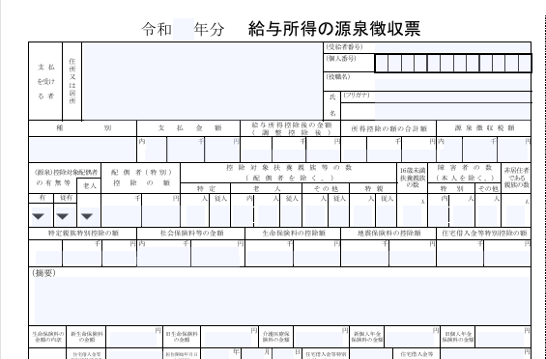
① 「 給与収入 」 欄には支払金額を入力してください。
※ 専従者給与は 「 ① 給与収入 」 欄ではなく、下段の「 専従者給与収入 」 欄に入力してださい。
他の計算対象者で専従者控除がある場合は、下記の 「 ③ その他所得 」 をご確認ください。
※ 給与収入が850万円以上の方へ
「子ども・特別障害者等を有する等の所得金額調整控除」 (上限15万円)に該当する方は、
控除額を 「 ③ その他所得 」 欄 に 「 マイナス値 」 として入力してください。
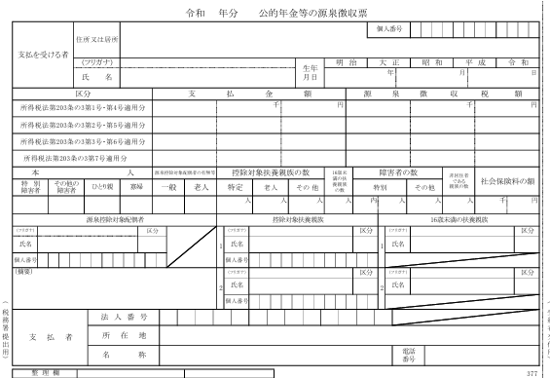
令和 年分 公的年金等の源泉徴収票
② 「 年金収入 」 欄 には支払金額を入力してください。

③ その他所得 ( 「申告書 （第一表）」 と 「分離課税 （分離課税用 第三表）」 をご確認ください )

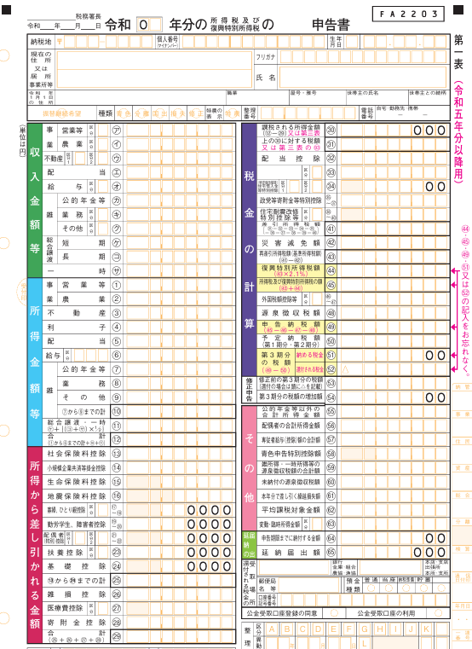
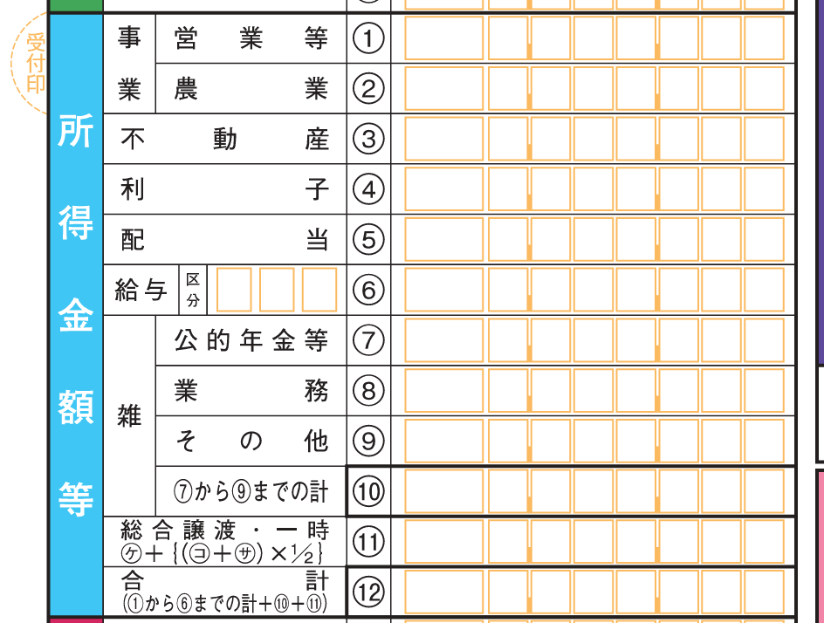
申告書 （第一表）
分離課税 （分離課税用 第三表 ）

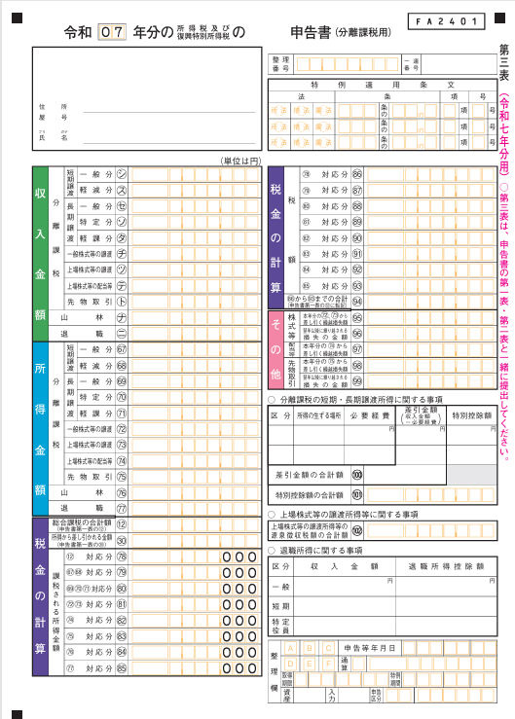

１ ③ 「 その他所得 」 申告書 （第一表） について
「 計算シート 」 の 「 ③ その他所得 」 欄 には、次の金額を入力してください。
○ 「 総合課税分 」 (該当する方のみ）
その他所得 （ 給与や年金収入以外 ) 欄の所得割で使用する所得金額
「 所得金額等合計 ⑫ 」 － 「 給与所得 ⑥ 」 － 「 公的年金等 ⑦ 」
（ ⑩ 雑所得が赤字の場合 ① ～ ⑤ の合計 ＋ ⑧ ＋ ⑨ ＋ ⑪ ）
給与収入や年金収入は、「 計算シート 」 の 「 ① 給与収入 」 欄と 「 ② 年金収入 」 欄で
入力するため差し引きます。
「 ① 、 ② 、 ③ 、 ⑪ 」 が赤字の場合は、 損益通算の対象となるため 「 マイナス値 」
として合計してください。 「－」 は必ず半角入力してください。
この金額は、総合課税内で行われる損益通算 （事業所得・不動産所得・譲渡所得等） や
申告書第四表 （ 損失申告用 ） で行われる純損失 ( 3年間繰越可 ） や雑損控除を
を反映した所得金額です。
※ 総合課税の 「 所得金額等合計 ⑫ 」 が赤字であり、かつ、分離課税がある方のみ
その損失を翌年以降に繰越できる場合（雑所得の赤字は不可）がありますが、
分離課税の所得金額とは通算できません。
このため、今回の仮計算では総合課税の所得金額を 「 ０ 」 として扱います。
分離課税の所得金額と合算するときは、 「 ① 給与収入 」 欄と 「 ② 年金収入 」 欄で
計算された給与・年金の所得分を差し引く必要があるため、
「 ③ その他所得 」 欄 には、次の金額を 「 マイナス値 」 として含めて入力てください。
マイナス ( 「 給与所得 ⑥ 」 ＋ 「 公的年金等 ⑦ 」 )
〇 軽減判定で使用する所得金額 「 総所得所得金額等 」
総所得金額 （総合課税分） ＋ 分離課税分の所得金額 ＋ 山林所得
（ 第一表 ) （ 第三表 ）
※ 「 専従者控除額 」 がある場合の入力方法
国民健康保険税の所得割は 「 専従者控除適用後の所得金額 」 で計算します。
このため、「 ③ その他所得 」 欄には 「 専従者控除適用後の所得金額 」 を入力し、
下段の 「 専従者控除額、特別控除額 」 欄には、「 総所得所得金額等 」 の金額に戻すため
「 専従者控除額 」 と同額を 「 プラス値 」 で入力してください。
申告書( 分離課税用 第三表) でも申告のある方は、上記の２つの記入欄には、
それぞれ第三表の金額と合計した金額を入力してください。
※ 確定申告に関するご不明な点は、税務署へご確認ください。

２ ③ 「その他所得」 申告書 （分離課税用 第三表） について
「 計算シート 」 の 「 ③ その他所得 」 欄 には、次の金額を入力してください。
○ 分離課税分 (該当する方のみ）
「 所得金額 」 欄 （67）～（７５） の合計額 （令和７年様式）
この金額は、分離課税内（67）～（75）の各区分ごとの損益計算に加え、 同表 「その他」 欄（95）～（99）のうち、
「本年分から差し引く繰越損失 ( 3年間繰越可 ） 」 を反映した所得金額です。 赤字の場合は 「 0 」 （空欄） になります。
上場株式等・配当、先物等については 「 翌年以降に繰り越される損失 」 として、
同表 「 その他 」 欄に記載され、翌年の所得計算に用いられます。
総合課税の所得金額とは通算できません。
※ 「 特別控除額 （ 分離課税 ） 」 がある場合の入力方法
国民健康保険税の所得割は 「 特別控除適用後の所得金額 」 で計算します。
このため、「 ③ その他所得 」 欄には 「 特別控除適用後の所得金額 」 を入力し、
下段の 「 専従者控除額、特別控除額 」 欄には 「 総所得所得金額等 」 の金額
に戻すため 「 特別控除額 」 と同額を 「 プラス値 」 で入力してください。
申告書（第一表）でも申告のある方は、上記の２つの記入欄には
それぞれ第一表の金額と合計した金額を入力してください。
※ 確定申告に関するご不明点な点は、税務署へご確認ください。
,

計算シート
 | 国民健康保険税 仮計算 白 |  | ご利用前に必ずお読みください。
注意事項
印刷
(Cｔｒｌ ＋ P)
年度 | 令和7年度 | 年度を選択してください！
本日 | 2026-03-19
年度初日 | 2025-04-01 | 賦課期日 （世帯軽減判定）
年度末日 | 2026-03-31 |  | 令和8年度保険税は令和７年度の保険税率で計算することができます。
 |  |  | 令和８年度の保険税率は３月下旬頃に公開予定ですのでしばらくお待ちください

 |  | 氏名
● は入力必須です。 白 〇 は該当する時のみ入力してください! 白
入力 | 項 目 | 備考 | Ⓐ | Ⓑ | Ⓒ | Ⓓ | Ⓔ | Ⓕ
● | 起算日 | 4月1日（年度初日）または 加入日
● | 終了日 年度末日（初期値） | ３月３１日（年度末日）または 脱退日
 | 仮算定 期間月数
● | 資格情報 | 国保税、世帯軽減判定
● | 誕生日 （7桁数字） | 昭和：３, 平成：４, 令和：５
 | 年齢 | 2025-04-01
〇 | ◆ ① 給与収入 | 専従者給与を除く
収入
〇 | 専従者給与収入 | 所得割対象・軽減判定対象外
〇 | ◆ ② 年金収入 | 遺族・障害年金(非課税)除く
〇 | ◆ ③ その他所得 | 不動産、農業、譲渡所得、株等
〇 | 専従者控除額、特別控除額 | 軽減判定では所得に加算
軽減
制度
〇 | （ア） 非自発的失業 65歳未満 | 該当する場合「★該当」
〇 | （イ） 旧被扶養者 65歳以上 | 該当する場合「★該当」
〇 | （ウ） 産前産後免除 | 出産予定日
〇 | 産前産後免除 (胎児数） | 単胎 ・ 多胎

 | ◆ 仮算定期間 保険税額 | 合計額 | 0 円
 |  | 期間月数 | 0月間 | 概算額です
 | 1月あたり | 0円/0月
 | 低所得者世帯の軽減

 |  |  | 個人別に按分計算した場合の参考金額です （合計額は一致しません）
 | 所得割・均等割・平等割按分 | 個人別
 |  | 資格月数
 |  | 介護分

 |  |  |  |  |  |  |  |  |  | 2026-03-19
太枠内を記入ください。

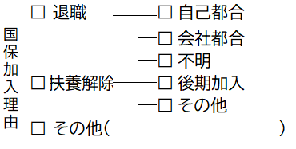
 |  |  |  |  |  |  |  |  | 世帯番号

 |  |  |  |  |  |  |  |  | 依頼者氏名
 |  | 令和7年度 国民健康保険税 仮計算

 |  | 年度 後期高齢者医療保険料 仮計算 |  |  |  |  |  |  | 電話番号

A
B
C
D
E
F
 |  | 加入 ・ 脱退 | (税率 7年度) |  |  |  |  |  | 加入日
 |  | 計算対象者 （加入者 人）

 |  |  | ( 歳） | ( 歳） | ( 歳） | ( 歳） | ( 歳） | ( 歳）
 |  |  | 普主 ・ 擬主 ・ 被保 | 普主 ・ 擬主 ・ 被保 | 普主 ・ 擬主 ・ 被保 | 普主 ・ 擬主 ・ 被保 | 普主 ・ 擬主 ・ 被保 | 普主 ・ 擬主 ・ 被保
 |  |  | 非自発・旧保・旧被扶養 | 非自発・旧保・旧被扶養 | 非自発・旧保・旧被扶養 | 非自発・旧保・旧被扶養 | 非自発・旧保・旧被扶養 | 非自発・旧保・旧被扶養
 |  | 加入月数 | 年 ヶ月 | 年 ヶ月 | 年 ヶ月 | 年 ヶ月 | 年 ヶ月 | 年 ヶ月
 |  | 給与収入 （ 年中）

 |  | 年金収入 （ 年中）
 |  | 障害・遺族年金は除く
 |  | その他
 |  | 所得等

 |  | （ 年中）

 |  | 税額 ①変更前 円／ ヶ月 → ②変更後
 |  | （ 割軽減） |  |  |  |  | ( 割軽減)

 |  | 差額 ②－① （ 円／ ヶ月）

 |  |  |  |  |  | 回払い

 |  | ※仮の計算のため、実際の金額とは異なる場合があります。

